台身
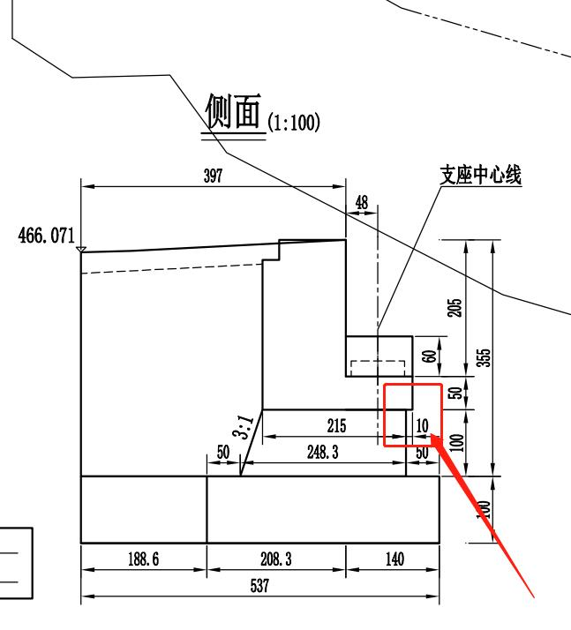
工程项目：
施工单位： |  |  |  |  |  | 合同号：
监理单位： |  |  |  |  |  | 合同号：

台身数据(分层、分段施工时请填写分层、分段时具体的参数) |  |  |  |  |  |  |  |  |  |  |  |  |  | 附加数据
序号 | 桥梁名称 | 桥台起/终点桩号 | 墩编号 | 部位 | 施工日期 | 长cm | 顶宽cm | 高cm | 基础底设计标高 m | 基础总厚度cm | 路线设计线位于构筑物左/中/右侧 | 路线设计线距离该桥台台身最远处外侧距离cm | 该桥台是桥梁起点or终点 | 侧面图中桥梁起/终点与最远处台帽边线距离cm | 侧面图中桥梁起/终点最远侧台帽边线与台身间的距离cm
1 | K1+362.50田因坝1号右线大桥 | 1454 | 7#桥台 | 左侧台身 | 2023/10/13 | 197.6 | 215 | 104 | 465.3 | 100 | 右 | 1300 | 终点 | 493 | 10

肋板
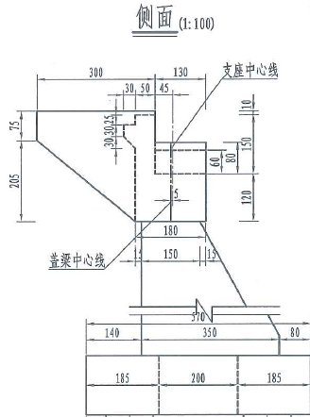
工程项目：
施工单位： |  |  |  |  |  | 合同号：
监理单位： |  |  |  |  |  | 合同号：

肋板数据(分层、分段施工时请填写分层、分段时具体的参数) |  |  |  |  |  |  |  |  |  |  |  |  |  | 附加数据
序号 | 桥梁名称 | 桥台起/终点桩号 | 墩编号 | 部位 | 施工日期 | 平面图中宽cm | 侧面图中顶宽cm | 高cm | 基础底设计标高 m | 基础总厚度cm | 路线设计线位于构筑物左/中/右侧 | 路线设计线距离该肋板最远处外侧距离cm | 该桥台是桥梁起点or终点 | 侧面图中桥梁起/终点与最远处台帽边线距离cm | 侧面图中桥梁起/终点最远处台帽边线与肋板间的距离cm
1 | K1+362.50田因坝1号右线大桥 | 1454 | 7#桥台 | 左侧台身 | 2023/10/13 | 197.6 | 180 | 447.2 | 465.3 | 100 | 右 | 1300 | 终点 | 430 | 15

